ERD
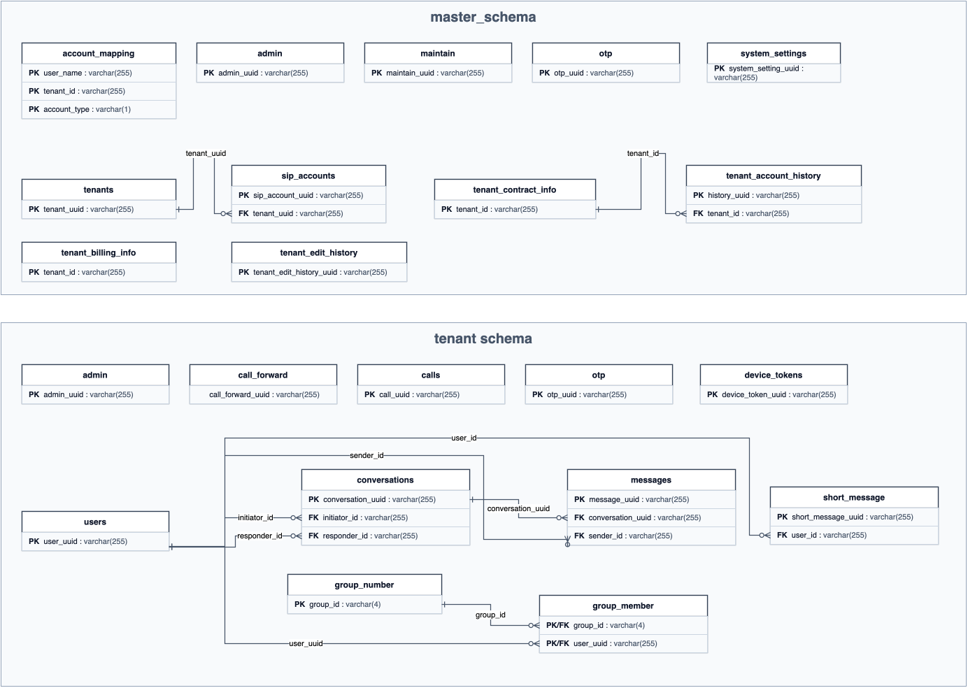
テーブル定義書
ERD

ERD
項目 | 内容 | 参照先
説明 | ERDは以下の図を参照する。
画像 | DB-TABLE-01 テーブル定義書 ERD | DB-TABLE-01_テーブル定義書_ERD.png

